data
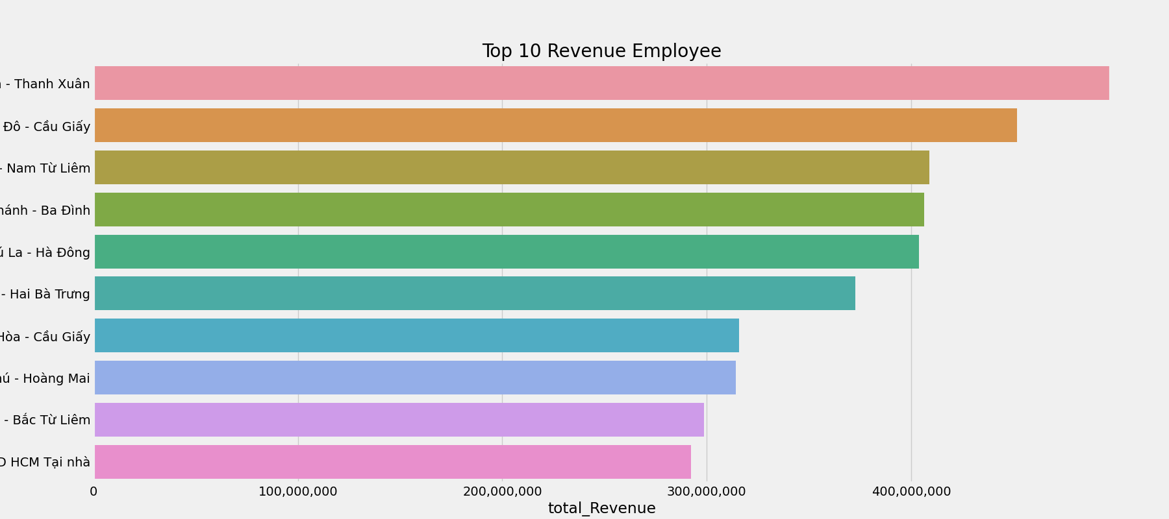
VanPhong | total_Revenue | Top 10 Revenue Employee
Thượng Đình - Thanh Xuân | 497548000
Nghĩa Đô - Cầu Giấy | 451889500
Mỹ Đình - Nam Từ Liêm | 408777400
Ngọc Khánh - Ba Đình | 406424500
Phú La - Hà Đông | 403764500
Vĩnh Tuy - Hai Bà Trưng | 372631750
Trung Hòa - Cầu Giấy | 315814000
Trần Phú - Hoàng Mai | 314121000
Cổ Nhuế - Bắc Từ Liêm | 298742500
MED HCM Tại nhà | 292228000

